con
Turma: |  |  | COLÉGIO ESTADUAL DE TEMPO INTEGRAL DE BARRA DO CHOÇA
EMMAT3C MATUTINO |  |  | Educação para a esperança e transformação!
 |  |  | RESULTADO PARCIAL DE DESEMPENHO DE ALUNOS
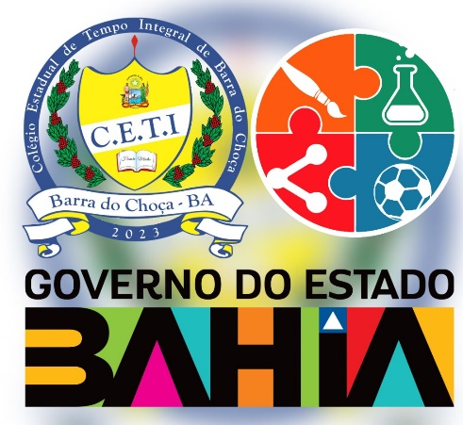 | ARTE | EDUCACAO FISICA | FILOSOFIA | FISICA | GEOGRAFIA | HISTORIA | INGLES | LINGUA PORTUGUESA | MATEMATICA | QUIMICA | ESTACAO DO SABER I - VIVENCIAS E PRATICAS EXPERIMENTAIS TRANSDISCIPLINARES: INICIACAO CIENTIFICA E INTERMEDIACAO SOCIAL | ESTACAO DO SABER II - VIVENCIAS E PRATICAS EXPERIMENTAIS TRANSDISCIPLINARES: CORPOREIDADES | ESTACAO DO SABER III - VIVENCIAS E PRATICAS EXPERIMENTAIS TRANSDISCIPLINARES: EMPREENDEDORISMO E INOVACAO COM ENFASE NA TERRITORIALIDADE | ESTACAO DO SABER IV - VIVENCIAS E PRATICAS EXPERIMENTAIS TRANSDISCIPLINARES: PENSAMENTO COMPUTACIONAL | ESTACAO DO SABER V - VIVENCIAS E PRATICAS EXPERIMENTAIS TRANSDISCIPLINARES: ECOSSISTEMA E A DINAMICA DA RELACAO | ESTACAO DO SABER VI - VIVENCIAS E PRATICAS EXPERIMENTAIS TRANSDISCIPLINARES: ETICA E MEIO AMBIENTE | ESTACAO DO SABER VII - VIVENCIAS E PRATICAS EXPERIMENTAIS TRANSDISCIPLINARES: IDENTIDADE, PERTENCIMENTO COM ENFASE EM RELACOES ETNICO RACIAIS | ESTACAO DO SABER VIII - VIVENCIAS E PRATICAS EXPERIMENTAIS TRANSDISCIPLINARES: SABERES DA DIASPORA E DIREITOS SOCIAIS E HUMANOS | ESTACAO DO SABER IX - TECNICO PROFISSIONAL | ESTACAO DO SABER X - TECNICO PROFISSIONAL | SITUAÇÃO

